المؤشرات الكلية

سوق العراق للاوراق المالية
جلسة الخميس 2025/12/18 |  |  |  | تقرير أسعار الأسهم المتداولة واخبار الشركات
الجلسة (227)
الاسهم المتداولة المدرجة و OTC |  |  | 420,791,957 |  |  | قيمة الأسهم المتداولة المدرجة و OTC |  | 628,300,054 |  |  | صفقات الشركات المدرجة وOTC | 885
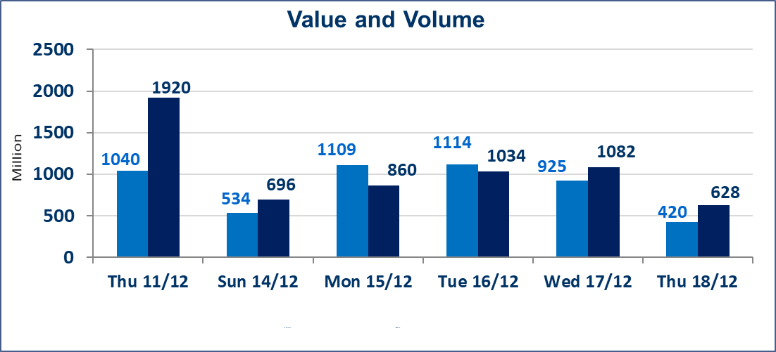
المؤشر60 ISX اليوم | 969.53 |  | نقطة |  |  | المؤشر15 ISX اليوم | 1187.97 | نقطة
المؤشر 60 ISX السابق | 971.21 |  | نقطة |  |  | المؤشر 15 ISX السابق | 1192.30 | نقطة
نسبة التغير | -0.17 |  | % |  |  | نسبة التغير | -0.36 | %
عدد النقاط | -1.68 |  | نقطة |  |  | عدد النقاط | -4.33 | نقطة

الشركات المدرجة | 104 | OTC | 15 | 119 |  | الشركات غير المتداولة المدرجة | 43 | OTC | 12 | 55
الشركات المتداولة | 45 | OTC | 1 | 46 |  | الشركات المرتفعة |  |  | 10
شركات الهيئة العامة |  |  |  | 6 |  | الشركات المنخفضة |  |  | 19
الموقوفة بقرار من هيأة الأوراق المالية |  |  |  | 10
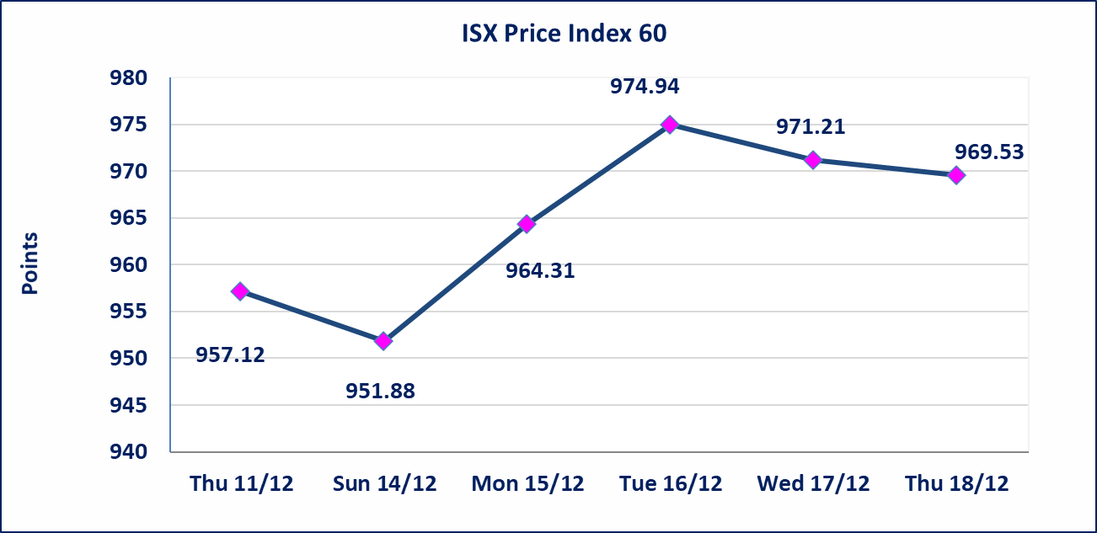 |  |  |  |  |  | 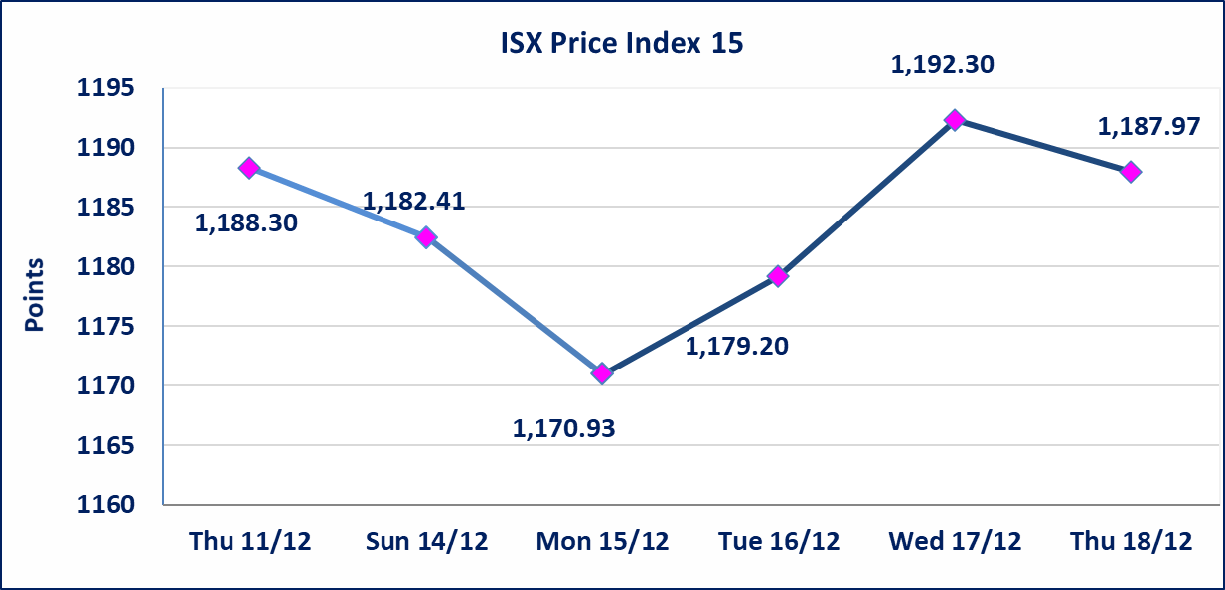

ايلاف للتامين (NELF) | تم البدء بعمليات ايداع شهادات اسهم المساهمين لشركة ايلاف للتأمين إعتباراً من جلسة الاربعاء 2025/12/3 وسيتم اطلاق التداول إعتباراً من جلسة الاربعاء 2025/12/24 بعد ايداع 5% من رأس المال او بعد مرور (21) يوم من تاريخ بدء الايداع في منصة الشركات غير المدرجة ISX-OTC.
سندات اعمار - الاصدارية الثالثة فئة 500 الف دينار CB45 | ايقاف التداول على سندات إعمار الاصدارية الثالثة فئة (500) الف دينار إعتباراً من جلسة الثلاثاء 2025/12/16 لكون تاريخ الاطفاء 2025/12/30.
الحد الأعلى والادنى للتغير في السعر | نسبة التغير في المنصة النظامية (15%)، نسبة التغير في المنصة الثانية (20%)، نسبة التغير في المنصة الثالثة (5%) إرتفاعاً وإنخفاضاً من سعر الاغلاق السابق.
Web site : www.isx-iq.net E-mail : info-isx@isx-iq.net |  |  |  |  | 07834000034 - 07711211522 : ص . ب :3607 العلوية الهاتف |  |  |  |  |  | بغداد /الكرادة/ قرب المسرح الوطني /مجاور مصرف الخليج التجاري

نسبة التغير
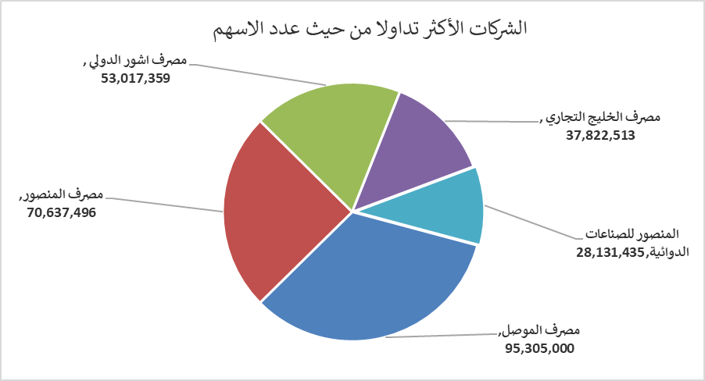
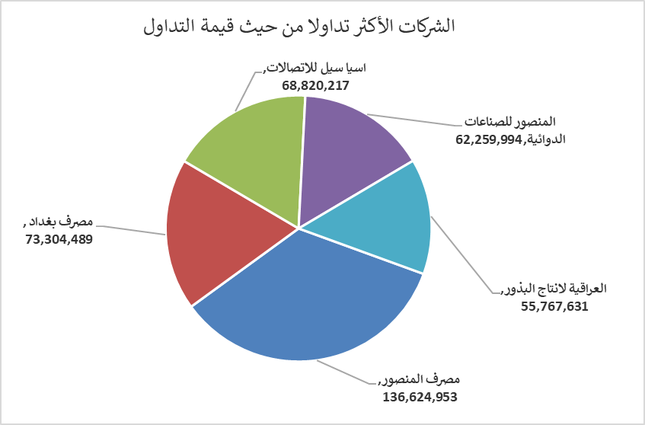
الشركات الأكثر ارتفاعاً وانخفاضاً

نسبة التغير لاسعار الاغلاق الاكثر ارتفاعاً |  |  |  | نسبة التغير لاسعار الاغلاق الاكثر انخفاضاً
اسم الشركة | اغلاق | التغير(%) | الاسهم المتداولة | اسم الشركة | اغلاق | التغير (%) | الاسهم المتداولة
مصرف الدولي الاسلامي | 0.280 | 16.67 | 601,949 | رحاب كربلاء للمقاولات | 0.600 | -14.29 | 2,000
الخاتم للاتصالات | 3.560 | 14.84 | 5,470,000 | مصرف الموصل | 0.170 | -5.56 | 95,305,000
الحديثة للانتاج الحيواني | 0.400 | 8.11 | 671,977 | مصرف الاقتصاد للاستثمار | 0.240 | -4.00 | 19,495,764
الصناعات المعدنية والدراجات | 2.100 | 7.69 | 1,954,071 | المواد الانشائية الحديثة | 0.720 | -4.00 | 640,019
الصناعات الالكترونية | 2.310 | 5.00 | 8,155,760 | مدينة العاب الكرخ السياحية | 4.100 | -3.53 | 843,692

الشركات الاكثر نشاطا حسب الاسهم المتداولة (حجم التداول) |  |  |  | الشركات الاكثر نشاطا حسب القيمة المتداولة
اسم الشركة | اغلاق | التغير(%) | الاسهم المتداولة | اسم الشركة | اغلاق | التغير (%) | القيمة المتداولة
مصرف الموصل | 0.170 | -5.56 | 95,305,000 | مصرف المنصور | 1.940 | 0.52 | 136,624,953
مصرف المنصور | 1.940 | 0.52 | 70,637,496 | مصرف بغداد | 3.450 | 0.00 | 73,304,489
مصرف اشور الدولي | 0.300 | -3.23 | 53,017,359 | اسيا سيل للاتصالات | 13.300 | 0.00 | 68,820,217
مصرف الخليج التجاري | 0.290 | 0.00 | 37,822,513 | المنصور للصناعات الدوائية | 2.210 | -0.90 | 62,259,994
المنصور للصناعات الدوائية | 2.210 | -0.90 | 28,131,435 | العراقية لانتاج البذور | 5.060 | -0.59 | 55,767,631

